FRRMS
komodita č. | Požadovaný propagační předmět | Specifikace předmětu | Požadované logo/loga dle manuálu jednotného vizuálního stylu |  | Přepokládaný počet ks | cena za 1 ks v Kč bez DPH | cena za 1 ks v Kč včetně DPH | cena celkem bez DPH | cena celkem včetně DPH | orientační obrázek požadovaného předmětu
1 | Netkaná taška | Barevná taška 1/2 v barvě FRRMS, 1/2 černá "pytel" se stahovatelnou vrchní částí z netkané textilie a s barevnou šňůrkou. | logo - bílý nebo černý text |  | 200 |  |  | 0.00 Kč | 0.00 Kč
2 | USB flash disk | dřevěný nebo bílý, USB Flash disk se stříbrnou kovovou otočnou krytkou, 8G | logo - černý text |  | 50 |  |  | 0.00 Kč | 0.00 Kč
3 | Souprava kuličkového pera a mikrotužky v dřevěné kazetě | Přírodní barva, logo stačí umístit pouze na dřevěnou krabičku. | logo - černý text |  | 100 |  |  | 0.00 Kč | 0.00 Kč
4 | Reklamní hořká čokoláda square | čtvercový tvar (5 g) | barva FRRMS - na jedné straně logo FRRMS na druhé straně logo MENDELU |  | 1000 |  |  | 0.00 Kč | 0.00 Kč
5 | EKO kuličkové pero | kovové konce, barva přírodní materiál | logo - černý text |  | 500 |  |  | 0.00 Kč | 0.00 Kč
6 | Kovový buton na klip | rozměr 4,4 cm, barva FRRMS | logo - černý nebo bílý text |  | 500 |  |  | 0.00 Kč | 0.00 Kč
7 | Silikonový náramek | 250 + 250 černý s potiskem ve FRRMS nebo ve FRRMS barvě s černým potiskem | Název fakulty nebo logo FRRMS a MENDELU |  | 500 |  |  | 0.00 Kč | 0.00 Kč
8 | Papírové kapesníčky | 3 vrstvé, balené po 10 ks | bílý obal - logo černý text |  | 500 |  |  | 0.00 Kč | 0.00 Kč
Celková nabídková cena v Kč: |  |  |  |  |  |  |  | 0.00 Kč | 0.00 Kč



Barva FRRMS | PANTONE 240
 | CMYK: 22/95/0/0
 | RGB: 195/40/150
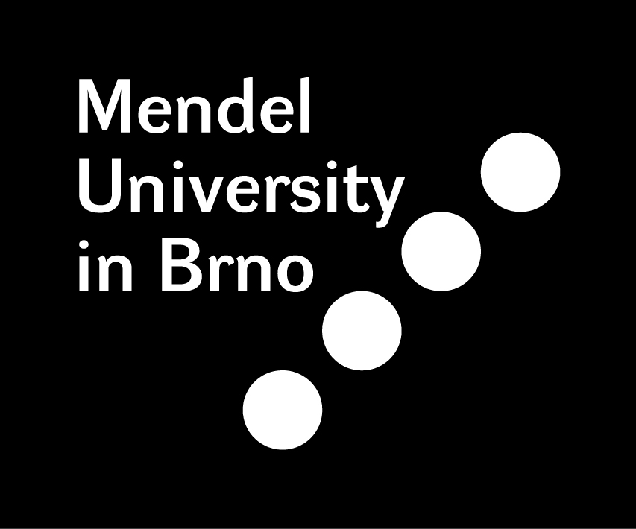

 | 3M: 100–721

Logo - bílý text |  |  |  | Logo - černý text

